Sheet1
◆EtherChannel・FHRP_確認課題

 | 選択肢の中から正解を選択し、回答しましょう。

 | 問題 | 選択肢 | 回答
1 | EtherChannel バンドルを設定する場合、LACP デバイスが検出された場合にのみ LACPを有効にするモードはどれですか? | A. Passive B. Desirable C. On D. Auto E. Active | A | 【正解】 A 【正解の理由】 LACP の「Passive」モードは、相手が LACP を話しかけてきた場合にだけ応答して LACP を有効にする受動モードであるため。 【不正解の理由】 A：相手が LACP Active の場合のみ動作する受動モードで正しい。 B：Desirable は PAgP の能動モードで LACP ではないため誤り。 C：On は LACP を使わず強制的に EtherChannel を形成するため誤り。 D：Auto も PAgP の受動モードで LACP ではないため誤り。 E：Active は常に LACP を開始する能動モードのため「検出された場合のみ」ではなく誤り。
2 | アクティブにネゴシエートする EtherChannel を設定するために使用できる 2 つのコマンドはどれですか? (2 つお選びください。) | A. channel-group 10 mode on B. channel-group 10 mode auto C. channel-group 10 mode passive D. channel-group 10 mode desirable E. channel-group 10 mode active | DE | 【正解】 D E 【正解の理由】 EtherChannel を“アクティブにネゴシエート”するには、PAgP では desirable、LACP では active を使用する必要があるため。 【不正解の理由】 A：on は強制形成で、ネゴシエーションを行わない。 B：auto は受動的で、相手が desirable の場合のみ形成するため不適。 C：passive は LACP の受動モードで、相手が active のときのみ成立するため“アクティブ”ではない。 D：desirable は PAgP の能動ネゴシエートモードで正解。 E：active は LACP の能動ネゴシエートモードで正解。
3 | 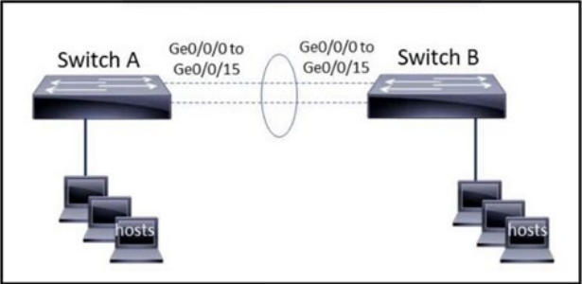 展示を参照してください。EtherChannel は、チャネル グループ 1 の両端で速度 1000、全二重に設定されています。 LACP 通信に応答するが開始しないようにスイッチ A のチャネルを設定するには、次の手順は何ですか? | A. interface range gigabitethernet0/0/0-15 channel-group 1 mode on B. interface range gigabitethernet0/0/0-15 channel-group 1 mode desirable C. interface port-channel 1 channel-group 1 mode auto D. interface port-channel 1 channel-group 1 mode passive | D | 【正解】 D 【正解の理由】 LACP の passive モードは「相手から LACP を受信したときのみ参加する」動作で、自分からは開始しない。よって条件に最も適合する。 【不正解の理由】 A：mode on は LACP を使わず強制的に EtherChannel を形成するため不適切。 B：desirable は PAGP のアクティブ動作であり LACP ではないため誤り。 C：auto は PAGP の受動動作であり LACP ではないため誤り。 D：passive は LACP の受動動作で、開始しないため正しい。
4 | 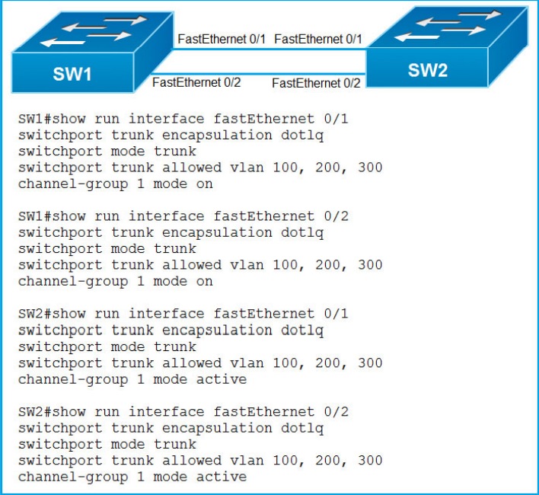 展示を参照してください。 エンジニアは SW1 と SW2 の間に新しい L2 LACP EtherChannel を構築し、次のshow コマンドを実行して、 LACP ポート チャネルが確立されることを確認しましたが、正常に動作しません。構成を完成させるにはどの変更を加える必要がありますか。 | A. SW1 のチャネルグループモードを望ましいモードに変更します。 B. SW1 のチャネル グループ モードをアクティブまたはパッシブに変更します。 C. SW2 のチャネル グループ モードを auto に変更します。 D. 両方のスイッチでインターフェイス ポート チャネル 1 コマンドを設定します。 | B | 【正解】 B 【正解の理由】 LACP を使用するには、モードを active か passive に設定する必要がある。SW1 が LACP モードになっていないため、LACP ネゴシエーションが開始できずチャネルが形成されない。 【不正解の理由】 A：desirable は PAgP 用であり LACP ではないため不正解。 B：LACP を有効にする正しいモードのため正解。 C：auto は PAgP のモードであり LACP ではないため誤り。 D：Port-channel インターフェイス設定だけでは LACP は有効にならないため誤り。
5 | 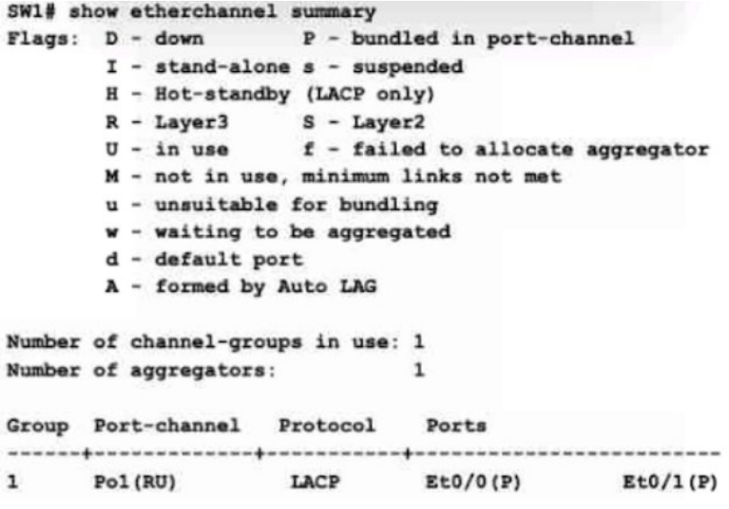 展示を参照してください。ネットワーク エンジニアは、別の物理インターフェイスを新しいメンバーとして既存の Port-Channel1 バンドルに追加しています。プロセスを完了するには、新しいインターフェイスでどのコマンド セットを設定する必要がありますか? | A. no switchport channel group 1 mode active B. no switchport channel-group 1 mode on C. switchport mode trunk channel-group 1 mode active D. switchport switchport mode trunk | A | 【正解】 A 【正解の理由】 既存の Port-Channel1 が LACP（mode active）で構成されており、L2 ではなく L3 EtherChannel（no switchport）として動作しているため、新たに追加するインターフェイスにも同じ L3 設定（no switchport + LACP active）を適用する必要がある。 【不正解の理由】 A：正しい。L3 EtherChannel + LACP active の設定。 B：mode on は静的 EtherChannel のため不一致。 C：L2 trunk 設定であり既存の L3 EtherChannel と一致しない。 D：ポートチャネルに参加する設定がなく不完全。
6 | より高い優先順位を持つ HSRP ルータがリロード後に HSRP プライマリ ルータになることを保証するには、どのコマンドを入力する必要がありますか? | A. standby 10 preempt B. standby 10 version 1 C. standby 10 priority 150 D. standby 10 version 2 | A | 【正解】 A 【正解の理由】 preempt を設定すると、優先順位が最も高いルータがリロード後に自動的にプライマリへ復帰できるようになるため。 【不正解の理由】 A：正しい。優先度が高ければ復帰後にプライマリへ奪還できる。 B：HSRP のバージョン指定であり、プライマリ復帰と無関係。 C：優先度を設定するだけで preempt しなければプライマリには戻らない。 D：HSRP v2 の指定であり、動作優先の奪還とは関係しない。
7 | VRRP グループ内のアクティブなルーターに障害が発生した場合、どのルーターがその役割を引き継ぎ、パケットを転送しますか? | A. forwarding B. standby C. backup D. listening | C | 【正解】 C 【正解の理由】 VRRP では、プライマリ（マスター）がダウンすると、次に優先度の高い バックアップルーター（Backup） が自動的に役割を引き継ぎ、パケット転送を開始するため。 【不正解の理由】 A：forwarding は VRRP の状態名ではないため誤り。 B：standby は HSRP の用語で VRRP では使わないため誤り。 C：backup が VRRP の待機ルーターで正しい。 D：listening は VRRP の状態ではなく誤り。
8 | 特定のサブネットでファーストホップ冗長プロトコルを使用する目的は何ですか? | A. ルータ間でマルチキャスト hello メッセージを転送します。 B. デフォルトゲートウェイをネットワーク上のホストに送信します。 C. ループのない物理トポロジを保証する D. 宛先 IP アドレス指定に基づいてトラフィックをフィルタリングする | B | 【正解】 B 【正解の理由】 FHRP（HSRP / VRRP / GLBP）は、サブネット内のホストに「利用可能なデフォルトゲートウェイ」を常に提供するための仕組み。どのルータが稼働していてもホストは同じデフォルトGWを使えるようにするのが目的。 【不正解の理由】 A：Hello はルータ同士のやり取りであり目的ではない。 B：ホストに仮想デフォルトゲートウェイを提供するため正しい。 C：STP の目的であり FHRP とは無関係。 D：ACL の目的であり FHRP とは無関係。
9 | VRRP の仮想アドレスとして認識される MAC アドレスはどれですか? | A. 0000.5E00.010a B. 0005.3709.8968 C.0000.0C07.AC99 D.0007.C070.AB01 | A | 【正解】 A 【正解の理由】 VRRP の仮想 MAC アドレスは 0000.5E00.01xx の形式を使用するため、先頭が 0000.5E00.01 の A が該当する。 【不正解の理由】 A：VRRP 規定の MAC アドレス形式で正しい。 B：Cisco 独自形式ではなく、VRRP のフォーマットではない。 C：HSRP 用の MAC 形式であり VRRP ではない。 D：VRRP・HSRP どちらにも該当しない形式のため誤り。
10 | VRRP で仮想アドレスとして使用される MAC アドレスとは何ですか? | A. 00-05-42-38-53-31 B. 00-00-5E-00-01-0a C. 00-00-0C-07-AD-89 D. 00-07-C0-70-AB-01 | B | 【正解】 B 【正解の理由】 VRRP の仮想 MAC アドレスは「00-00-5E-00-01-XX」という形式で割り当てられるため、この形式に一致する B が正しい。 【不正解の理由】 A：一般的なベンダ固有 MAC で VRRP 形式ではない。 B：VRRP 専用の仮想 MAC アドレス形式で正しい。 C：HSRP の MAC アドレス形式で VRRP ではない。 D：その他の規格のアドレスで VRRP ではない。
11 | HSRP 実装のルーターによって共有され、サブネット上のホストによってデフォルト ゲートウェイ アドレスとして使用されるアドレスのタイプはどれですか? | A. マルチキャストアドレス B. 仮想 IP アドレス C. ループバック IP アドレス D. ブロードキャストアドレス | B | 【正解】 B 【正解の理由】 HSRP は複数ルーターで 1 つの「仮想 IP アドレス」を共有し、ホストはその IP をデフォルトゲートウェイとして使用するため。 【不正解の理由】 A：HSRP の hello メッセージに使うだけで、ゲートウェイにはならない。 B：正しい。共有されるゲートウェイ用の仮想 IP。 C：ループバックはルーター自身の論理インターフェイスで用途が違う。 D：ブロードキャストアドレスはゲートウェイに使われない。
12 | VRRP とはどのタイプのプロトコルですか? | A. 2 つ以上のルーターがデフォルト ゲートウェイとして機能することを許可します。 B. シスコ独自のファーストホップ冗長プロトコルを使用する C. ルーター間の通信に宛先 IP アドレス 224.0.0.102 を使用する D. 動的 IP アドレス割り当てを使用する | A | 【正解】 A 【正解の理由】 VRRP は標準化されたファーストホップ冗長プロトコルで、複数のルーターが 1 つのデフォルトゲートウェイを共同で提供できるようにするためのものだから。 【不正解の理由】 A：正しい。複数ルーターでデフォルト GW を冗長化する。 B：VRRP はシスコ独自ではなく標準化プロトコルのため誤り。 C：224.0.0.102 は HSRP のバージョン2が使用するアドレスで VRRP ではない。 D：VRRP は IP アドレス割り当てとは無関係のため誤り。
13 | HSRP の 2 つの目的は何ですか? (2 つお選びください。) | A. ディスクレス クライアントが起動時に IP パラメータを自動設定するメカニズムを提供します。 B. 冗長ゲートウェイを提供することでネットワークの可用性を向上させます。 C. 2 つ以上のルーターをグループ化し、1 つの仮想ルーターとして動作します。 D. TCP/IP ネットワーク内のホストに構成情報を渡します。 E. ネットワーク上のホストがデフォルト ゲートウェイなしでリモート サブネットにアク セスできるようにします。 | BC | 【正解】 B C 【正解の理由】 HSRP はゲートウェイの冗長化を行うための FHRP であり、複数ルーターを 1 台の仮想ルーターとして見せることで可用性を高める仕組みだから。 【不正解の理由】 A：IP を自動設定する仕組み（DHCP など）とは無関係。 B：HSRP の主目的で正しい。 C：仮想ルーターとして動作するのは HSRP の仕組みで正しい。 D：ホストに構成情報を渡すプロトコルではない。 E：デフォルトゲートウェイなしで通信できるようにする機能ではない。
14 | エッジ デバイスまたはアクセス回線に障害が発生した場合に、トラフィックが即座に透過的かつ自動的に回復することを保証するシスコ独自のプロトコルはどれですか? | A. FHRP B. VRRP C. HSRP D. SLB | C | 【正解】 C 【正解の理由】 HSRP は Cisco 独自のファーストホップ冗長プロトコルで、障害時に即座にゲートウェイを切り替えてトラフィックを継続させるため。 【不正解の理由】 A：FHRP は総称でありプロトコル名ではない。 B：VRRP は標準規格であり Cisco 独自ではない。 C：Cisco 独自の冗長プロトコルで正しい。 D：SLB はサーバ負荷分散であり FHRP とは無関係。

